123
１８ 行 政 ・ 公 務 員

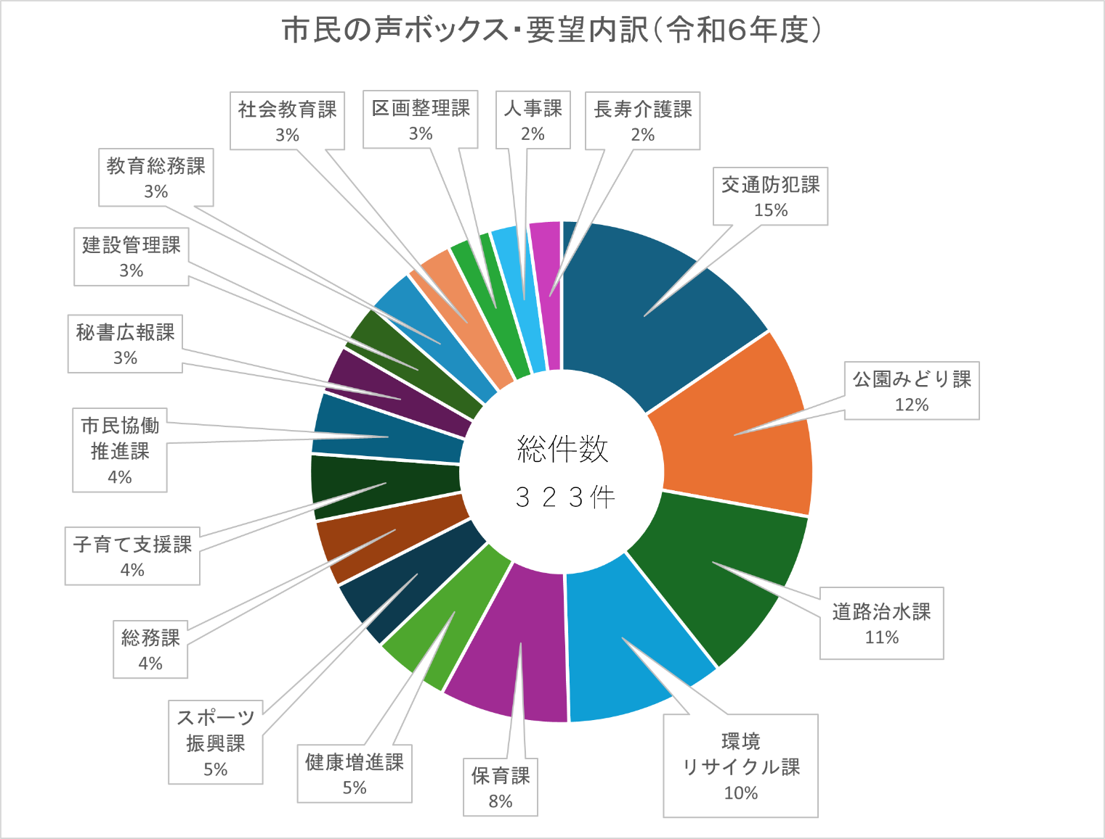

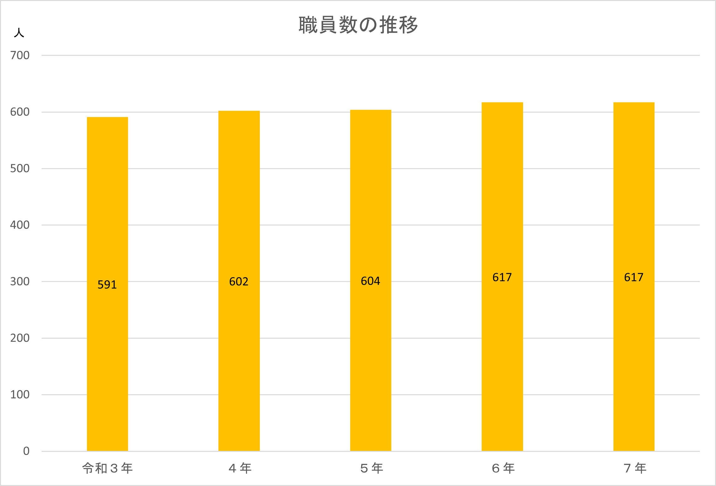

127,128
１８－６ 八潮市行政組織図 |  |  |  |  | 令和７年４月１日現在
 |  |  |  |  | 職員数 620人（特別職含)

 |  |  |  |  | 企画経営担当 | 4

 |  | 企画財政部 | 企画経営課 | 14 | 統計担当 | 4

 |  |  |  |  | （派遣職員） | 3

 |  |  |  |  | 秘書係 | 3
 |  |  | 秘書広報課 | 10
 |  |  |  |  | 広聴担当・広報担当・シティセールス担当 | 5
市 長 | 副市長
 |  |  |  |  | 情報政策担当 | 4
 |  |  | 情報政策課 | 9
 |  |  |  |  | 情報管理担当 | 4

 |  |  | 人権・男女共同参画課 | 3 | 人権・男女共同参画担当 | 2

 |  |  | 財政課 | 5 | 財政担当 | 4

 |  |  |  |  | 資産活用推進担当 | 3
 |  |  | アセットマネジメント推進課 | 7
 |  | 55 |  |  | 営繕・施設管理担当 | 2

 |  |  | 公共施設整備課 | 4 | 新庁舎整備担当・公共施設整備担当 | 3

 |  |  |  |  | 総務係 | 2
 |  |  | 総務課 | 7
 |  | 総務部 |  |  | 文書法制係 | 3

 |  |  | 人事課 | 14 | 人事研修担当・給与厚生担当 | 11

 |  |  |  |  | （派遣職員） | 2

 |  |  | 契約検査課 | 4 | 契約担当・検査担当 | 3

 |  |  |  |  | 諸税係 | 4
 |  |  | 市民税課 | 13
 |  |  |  |  | 市民税係 | 8

 |  |  |  |  | 土地係 | 6
 |  |  | 資産税課 | 16
 |  |  |  |  | 家屋・償却資産係 | 9

 |  | 71 |  |  | 管理係 | 4
 |  |  | 納税課 | 15
 |  |  |  |  | 納税係 | 10

福 祉 事 務 所

 |  |  |  |  | 福祉企画係兼臨時給付金担当 | 9
 |  |  | 社会福祉課 | 26
 |  |  |  |  | 保護係 | 15

 |  |  |  |  | 高齢者政策係 | 4

 |  | 健康福祉部 |  |  | 介護給付係 | 6
 |  |  | 長寿介護課 | 21
 |  |  |  |  | 介護支援係 | 5
 |  |  | ※老人福祉法に基づく業務に従事する職員のみ福祉事務所に含む。
 |  |  |  |  | 地域包括ケア推進係 | 5

 |  |  |  |  | 障がい給付係 | 4
 |  |  | 障がい福祉課 | 12
 |  |  |  |  | 障がい者支援係 | 7

 |  |  |  |  | 保健医療係 | 5

 |  |  | 健康増進課 | １７ | 成人保健担当 | 7

 |  | 94 |  |  | 感染症予防担当 | 4

 |  |  |  |  | 保険給付係 | 5

 |  |  | 国保年金課 | 16 | 保険賦課係 | 6

 |  |  |  |  | 資格管理係 | 4

福 祉 事 務 所

 |  |  |  |  | 子育て支援係 | 2

 |  |  | 子育て支援課 | 8 | 児童給付係 | 4
 |  | 子ども家庭部
 |  |  |  |  | 児童館

 |  |  |  |  | 女性相談係兼子ども相談係 | 3

 |  |  | 子ども家庭支援課 | 16 | 母子保健係 | 7

 |  |  | ※児童福祉法に基づく業務に従事する職員のみ福祉事務所に含む。 |  | 母子保健給付係 | 2

 |  |  |  |  | 管理担当・保育幼稚園担当 | 8

 |  |  |  |  | 八条保育所 | 10

 |  |  | 保育幼稚園課 | 72 | 伊草保育所 | 13

 |  | 97 |  |  | 南川崎保育所 | 23

 |  |  |  |  | 古新田保育所 | 12

 |  |  |  |  | 心身障がい児訓練施設係 | 4

 |  |  |  |  | 環境保全係 | 5

 |  | 生活安全部 |  |  | 環境衛生・清掃係 | 4
 |  |  | 環境リサイクル課 | １７
 |  |  |  |  | リサイクル推進係 | 3

 |  |  |  |  | 業務係 | 2

 |  |  |  |  | 危機管理担当 | 2

 |  |  | 危機管理防災課 | 7 | 地域防災担当 | 3

 |  |  |  |  | （派遣職員） | 1

 |  |  | 交通防犯課 | 6 | 交通担当・防犯担当 | 5

 |  | 51 |  |  | 戸籍係 | 4

 |  |  | 市民課 | 20 | 市民係 | 10

 |  |  |  |  | 駅前出張所係 | 4

 |  |  |  |  | 生涯学習推進担当・自治振興担当 | 4
 |  | 市民活力推進部
 |  |  | 市民協働推進課 | 13 | 市民活動支援係 | 4

 |  |  |  |  | 市民文化推進係 | 4

 |  |  | スポーツ振興課 | 8 | 管理担当・スポーツ振興担当 | 7

 |  |  |  |  | 商工・企業立地係 | 3

 |  |  |  |  | 観光推進係 | 4
 |  |  | 商工観光課 | 14
 |  |  |  |  | 消費・労政係 | 3

 |  | 40 |  |  | 勤労者福祉・スポーツセンター係 | 3

 |  |  | 都市農業課 | 4 | 都市農業係 | 3

